Problema 1
 | DPA = | 3.00 | g = | 5%
 | VN = | 600,000.00 | Deuda = | 200,000.00
 |  |  | tasa interés = | 12%
 |  |  | # acciones = | 20,000.00
 |  |  | VN = | 200,000.00
 | Año | FE | costo flotación = | 90,000.00
 | 0 | $600,000.00
 | 1 | $90,000.00
 | 2 | $90,000.00
 | 3 | $90,000.00 | Deuda a largo plazo
 | 4 | $90,000.00
 | 5 | $90,000.00 | valor a la par = | 200,000.00
 | 6 | $90,000.00 | intereses | 12%
 | 7 | $90,000.00 | Vida (n) = | 10 | años
 | 8 | $90,000.00 | I = | 24,000.00
 | 9 | $90,000.00 | Nd = | 200,000.00
 | 10 | $90,000.00 | T = | 25%

$$k_{d}=\frac{I+\frac{VN −Nd}{n}}{\frac{Nd+VN}{2}}$$
PASO 1 | FET = | $94,500.00 | ki = kd (1-T)

 |  |  | kd = | 12%
 |  |  | ki = | 9.00%

 |  |  | Acciones preferentes

 |  |  | dp = | 3.00
 |  |  | nm = | 8.50
 |  |  | monto | 200,000.00

 |  |  | kp = | 200,000.00
 |  |  |  | 3.00
 |  |  | kp =

Problema 2
 | Deuda a largo plazo = | 3,000,000.00 |  | # Acciones = | 800,000.00 |  | #acc = | expansion
 | tasa interés = | 12% |  | T = | 40% |  |  | precio
 | Expansión = | 4,000,000.00

 | Deuda adicional |  |  | Acciones preferentes |  | Acciones comunes
 | tasa interés = | 14% |  | ks = | 12% | P = | 16.00

a) | UO = | 1,500,000.00
$$k_{d}=\frac{I+\frac{VN −Nd}{n}}{\frac{Nd+VN}{2}}$$
 | EBIT |  | 1,500,000.00 | 1,500,000.00 | 1,500,000.00
 | Intereses |  | 360,000.00 | 360,000.00 | 360,000.00
 | UAI |  | 1,140,000.00 | 1,140,000.00 | 1,140,000.00
 | Impuestos |  | 456,000.00 | 456,000.00 | 456,000.00
 | UN |  | 684,000.00 | 684,000.00 | 684,000.00
 | DP |  | 0 | 0 | 0
 | UDAC |  | 684,000.00 | 684,000.00 | 684,000.00
 | UPA |  | 0.855 | 0.855 | 0.855
 | # acc comunes |  | 800,000.00 | 800,000.00 | 800,000.00
 |  |  | -

a) | GAF = | EBIT | =
 |  | EBIT - I - (DP/1-T)

 | I = | Intereses
 | DP = | Dividendos preferentes
 | T = | Tasa de impuestos

 | *en este problema no hay DP

 | Deuda adicional |  |  | Acciones preferentes

 | GAF = | 1,500,000.00
 |  | 1,140,000.00
 | GAF = | 1.32

 | Acciones preferentes
$$k_{d}=\frac{I+\frac{VN −Nd}{n}}{\frac{Nd+VN}{2}}$$
 | valor a la par = | 70.00
 | tasa dividendo anual = | 14%
 | Precio (Np) = | 65.00

 | kp = | Dp
 |  | Np
 | kp = | 9.80
 |  | 65.00
 | kp = | 15.08%

Problema 3
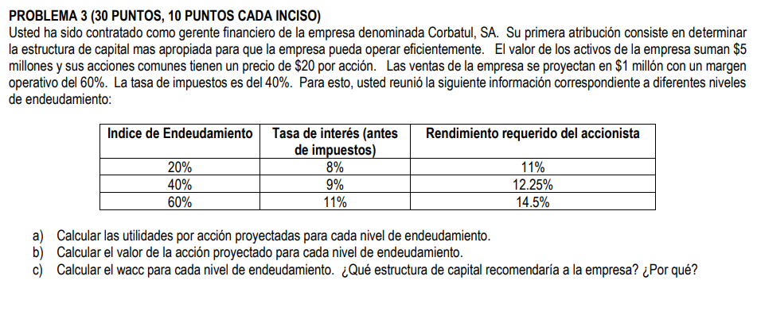

Activos = | 5,000,000.00 |  |  | IE | Tasa interés | ks
Acc. Comunes = | 20.00 |  |  | 20% | 8% | 11%
T = | 40% |  |  | 40% | 9.00% | 12.25%
EBIT = | 600,000.00 |  |  | 60% | 11.00% | 14.50%
Ventas = | 1,000,000.00

 |  |  |  |  |  |  |  |  |  | a) | b) | c)
IE | kd | ks | Deuda | Capital | #acciones | Intereses | UAI | Impuestos | UN/UDAC | UPA | P0 | wacc
20% | 8% | 11% | 1,000,000.00 | 4,000,000.00 | 200,000.00 | 80,000.00 | 520,000.00 | 208,000.00 | 312,000.00 | 1.56 | 14.18 | 0.96%
40% | 9.00% | 12.25% | 2,000,000.00 | 3,000,000.00 | 150,000.00 | 180,000.00 | 420,000.00 | 168,000.00 | 252,000.00 | 1.68 | 13.71 | 2.16%
60% | 11.00% | 14.50% | 3,000,000.00 | 2,000,000.00 | 100,000.00 | 330,000.00 | 270,000.00 | 108,000.00 | 162,000.00 | 1.62 | 11.17 | 3.96%

A un nivel de EBIT de $600,000 recomienda la estructura de capital que tiene un indice de endeudamiento del 20%
P0 vs IE

